Sheet1
www.greenpreservo.com
 |  | PABRIK: | PGJ DEPOK |  | PRODUKSI: | TAHU CHINA TAHU JUMBO
No. | DESCRIPTIONS | PENGGUNAAN GP |  |  |  | REMARK
 |  | TGL: 03 AUG 2024 | GP DALAM BLONG (cc/ml) | ANALISA | GP RENDAMAN 1 DRUM (LTR)
1 | Tahang / Blong | 12.30 | 60 | Penambahan hasil produksi TAHU60 dari 200 jadi 220 TAHU100 dari 200 jadi 230 | 4 | Penyaringan sempurna tidak menggunakan cioko Pemberian garam = STANDAR Melarutkan garam dengan air mendidih 40kg/drum RASA TAHU ENAK
2 | Tahang / Blong | 12.30 | 60 | Penambahan hasil produksi TAHU60 dari 200 jadi 220 TAHU100 dari 200 jadi 230 | 4
3 | Tahang / Blong | 12.35 | 70 | Mendiamkan 2 jam lebih produksi meningkat ditandai dengan jumlah air terbuang lebih sedikit | 4 | Penyaringan sempurna tidak menggunakan cioko Pemberian garam = STANDAR Melarutkan garam dengan air mendidih 40kg/drum RASA TAHU ENAK Textur lembut, rasa khas kacang, serat halus, kenyal, tidak mudah hancur
4 | Tahang / Blong | 12.35 | 70 | Mendiamkan 2 jam lebih produksi meningkat ditandai dengan jumlah air terbuang lebih sedikit | 4
5 | Tahang / Blong | 12.40 | 100 | Dalam 2 menit tampak ikatan santan mulai terbentuk | 4 | Penyaringan sempurna tidak menggunakan cioko Pemberian garam = STANDAR Melarutkan garam dengan air mendidih 40kg/drum RASA TAHU ENAK
6 | Tahang / Blong | 12.40 | 100 | Dalam 2 menit tampak ikatan santan mulai terbentuk | 4
7 | 1 KWINTAL dijadikan 11 Blong (encer) biasanya jadi 9 Blong | 15.00 | 100 | Hasil seperti mengunakan mbah TAHU berkulit tidak keropos, padat gempal, tidak mudah pecah, menarik rasa enak tidak terasa pahit, langu, ketir. Tekstur teratur penuh | 4 | HASIL PRODUKSI MENINGKAT 2 BLONG dan setiap BLONG MENAMBAH 10 BUAH TAHU sehingga mendapatkan selain hasil TAHU yg bagus juga produksi tahu meningkat pesat
8 | KETAHANAN | besok | besok |  | besok | besok
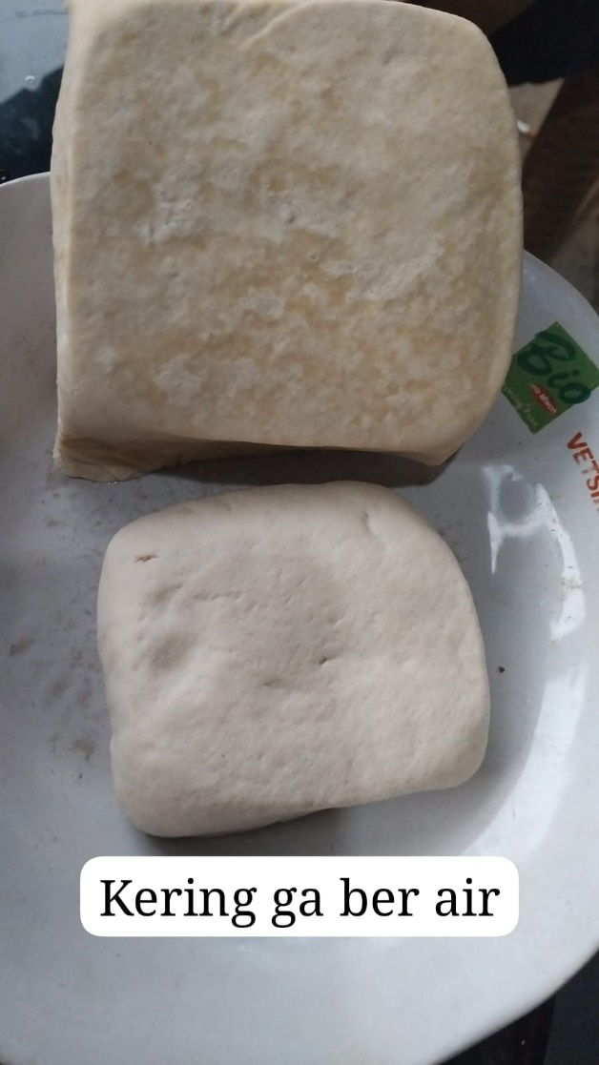
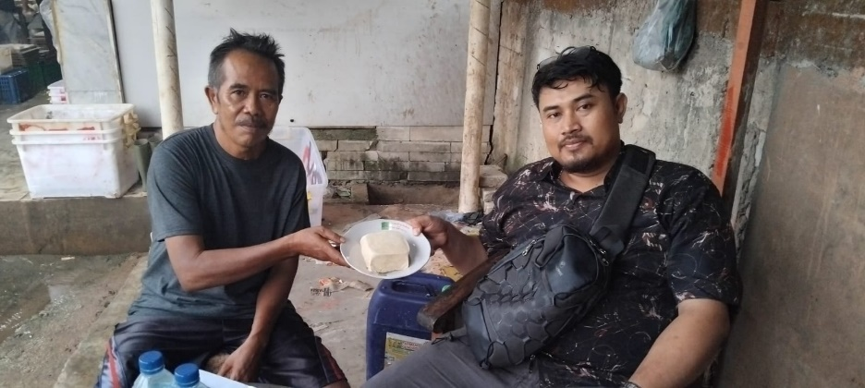
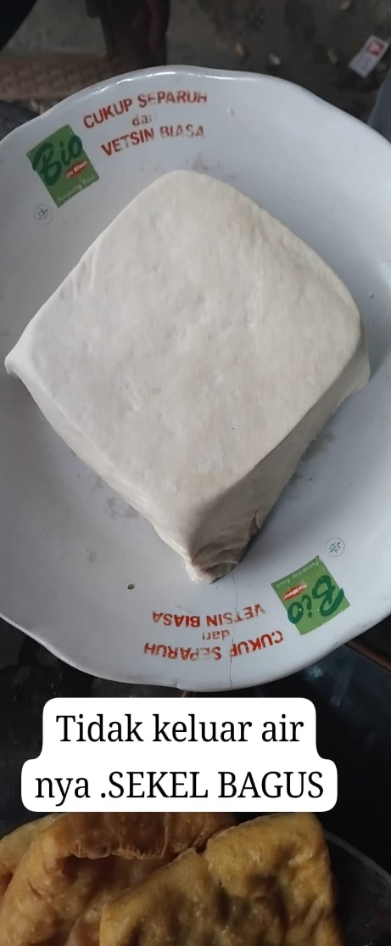

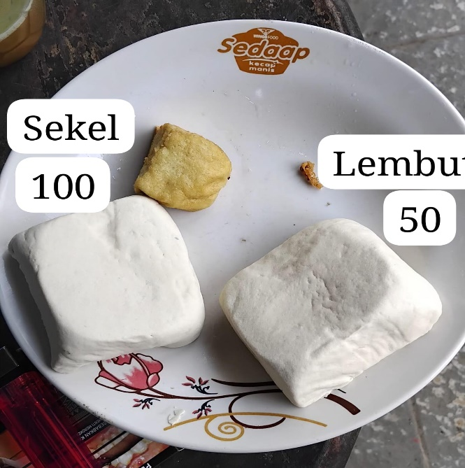
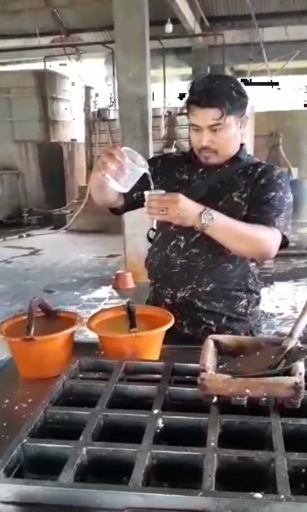

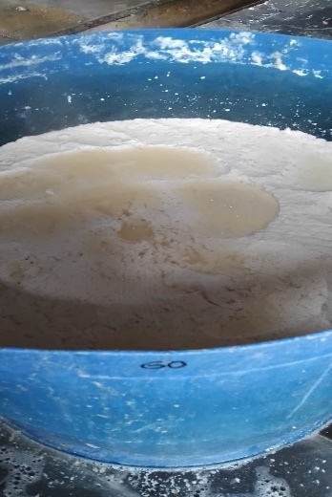
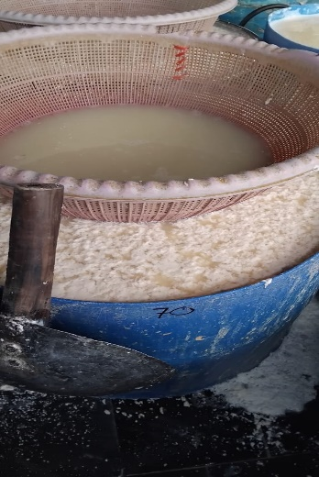
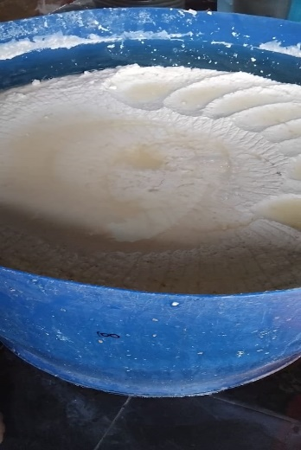
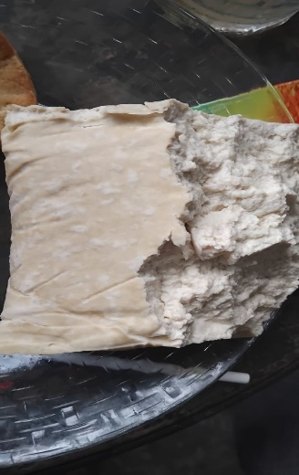
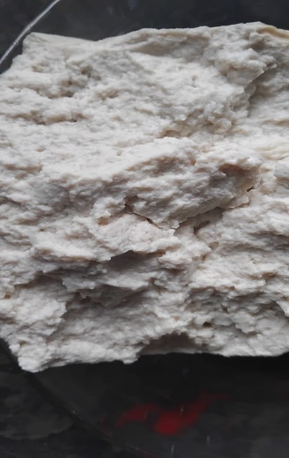

 |  |  | Kesimpulan: | Pencampuran 100ml GP bersamaan saat memasukkan garam 1 ember
 |  |  |  | atau dalam 1 drum 200 liter air garam (dgn air panas) tambahkan
 |  |  |  | 3 Liter GP | hasil mengikuti ukuran 60ml
 |  |  |  | 4 Liter GP | hasil mengikuti ukuran 70ml
 | Gustavo | Sirin |  | 5 Liter GP | hasil mengikuti ukuran 100ml
GREEN PRESERVO |  | PGJ |  | TDS AIR PGJ = 158

